Sheet1
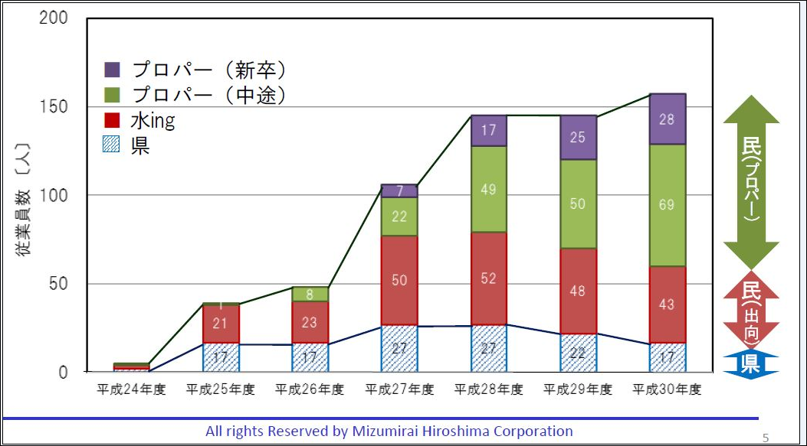
水みらい広島の決算書から |  |  |  |  | 単位千円
決算年 | 賃 貸 対 照 表 |  |  |  |  |  |  |  |  |  |  | 従業員数
 | 流動資産 | 固定資産 | 有形固定資産 | 無形固定資産ソフト | 流動負債 | 総資産 | 総資産増加額 | 株主資本 | 資本金 | 自己資本率 | 当期純利益 | 県 | 水ＩＮＧ | プロパー | 計
平成２５年 | 37,605 | 12,429 | 645 | 345 | 5,947 | 44086 | 基準時点 | 44,086 | 60,000 | 136% | -15913 | 1 | 1 | 1 | 3
平成２６年 | 212,917 | 11,838 | 1,315 | 8,040 | 166,368 | 53,439 | 9,353 | 53,439 | 60,000 | 112% | 9,353 | 17 | 21 | 1 | 39
平成２７年 | 137,012 | 36,341 | 2,170 | 7,575 | 116,246 | 53,808 | 9,722 | 53,808 | 60,000 | 112% | 369 | 17 | 23 | 3 | 43
平成２８年 | 433,890 | 35,295 | 4,200 | 9,863 | 399,909 | 67,628 | 23,542 | 37,628 | 60,000 | 89% | 13,819 | 27 | 50 | 29 | 106
平成２９年 | 506,504 | 26,575 | 4,176 | 6,377 | 460,266 | 72,676 | 28,590 | 72,676 | 60,000 | 83% | 5,047 | 27 | 52 | 66 | 145
平成３０年 | 513,416 | 24,364 | 7,667 | 2,916 | 432,303 | 105,477 | 61,391 | 105,477 | 60,000 | 57% | 32,801 | 22 | 48 | 75 | 145
平成３１年 | 598,456 | 42,159 | 12,392 | 1,383 | 514,144 | 126,471 | 82,385 | 126,471 | 60,000 | 47% | 20,993 | 17 | 43 | 92 | 152

決算年 | 損 益 計 算 書
 | 売上高 | 売上増加額 |  | 売上総利益 | 営業利益 | 経常利益 | 法人、住民税及び事業税
平成２５年 | 5,957 | 基準時点 |  | 4,441 | -25277 | -25273 | 182
平成２６年 | 538,416 | 532,459 |  | 87,612 | 16,717 | 16,754 | 5,148
平成２７年 | 555,353 | 549,396 | 基準時点 | 84,135 | 876 | 811 | 1,187
平成２８年 | 1,342,426 | 1,336,469 | 787,073 | 107,240 | 15,802 | 18,831 | 9,950
平成２９年 | 1,588,669 | 1,582,712 | 1,033,316 | 123,576 | 4,766 | 6,895 | 15,504
平成３０年 | 1,653,717 | 1,647,760 | 1,098,364 | 179,761 | 42,352 | 50,876 | 13,408
平成３１年 | 2,064,420 | 2,058,463 | 1,509,067 | 178,812 | 30,758 | 32,101 | 4,828

決算年 3 月 | 1.企業の収益性分析 |  |  | 2.安全性分析 |  | 3.効率性分析 | 4.成長性分析
 | 売上高売上総利益率（粗利率） | 売上高営業利益率 | 売上高経常利益率 | ・流動比率（短期的） | ・固定比率（長期的） | 総資産回転率 | 売上高成長率（増収率） |  | ・総資産成長率（増益率）
平成２５年 | 74.6% | -424.3% | -424.3% | 632.3% | 28.2% | 13.5% | 基準時点 |  | 基準時点
平成２６年 | 16.3% | 3.1% | 3.1% | 128.0% | 22.2% | 1007.5% | 8938.4% |  | 21.2%
平成２７年 | 15.1% | 0.2% | 0.1% | 117.9% | 67.5% | 1032.1% | 9222.7% | 基準時点 | 22.1%
平成２８年 | 8.0% | 1.2% | 1.4% | 108.5% | 93.8% | 1985.0% | 22435.3% | 141.7% | 53.4%
平成２９年 | 7.8% | 0.3% | 0.4% | 110.0% | 36.6% | 2186.0% | 26568.9% | 186.1% | 64.9%
平成３０年 | 10.9% | 2.6% | 3.1% | 118.8% | 23.1% | 1567.8% | 27660.9% | 197.8% | 139.3%
平成３１年 | 8.7% | 1.5% | 1.6% | 116.4% | 33.3% | 1632.3% | 34555.4% | 271.7% | 186.9%

 | 企業の商品やサービスの競争力を示す指標です | 高ければ高いほど、本業における収益力が高いと見なされます。 | 企業そのものの持つ総合力を測る目安として利用されることの多いものです | 流動資産でどの程度の割合をまかなえるかを示す指標です。 | 一般的に100％以下であれば安全と見なされます。 | 「総資産回転率＝（売上高÷総資産）×100（％）」総資産を、どれほど有効に活用できたかを示す指標です。 | 企業の成長性を示す基本的な指標です。数値が高くても、市場全体の成長率や物価の上昇率とも比較した上で考える必要があります。 |  | 売上高および資産がどれほど伸びているかを示す指標です。
 |  |  |  |  |  |  | 「売上高成長率＝売上高増加額÷基準時点での売上高×100（％）」

決算書は企業の経営成績をまとめた書類

 | 決算書は、企業の経営成績を四半期ごとに表す書類です。一般的に「賃借対照表」と「損益計算書」、「キャッシュフロー計算書」の3つで構成されていて「財務三表」とも呼ばれています。

 | 決算書は企業の資産や収支状況を把握するためだけではなく、個人事業主も含めて、確定申告や融資審査、そして株主に対して資金運用や経営状況を報告するために作成されます。

 | 以下で、決算書の軸となる３つの計算書について説明していきます。

 | 貸借対照表（バランスシート）はある時点での会社の資産状況が分かる書類

 | 貸借対照表はシートの左側には会社の資産（現金などの流動資産や不動産などの固定資産など）が記載されています。シートの右側には会社の負債（支払手形などの流動負債や長期借入金などの固定負債）と、純資産（自己資本や利益剰余金）が記載されています。
 | この左と右の合計値は必ず同じ額になることから、左右のバランスが同じという意味でバランスシートとも呼ばれています。
 | 簡単にいうと、ある時点において、会社の資産と負債と純資産がひと目で分かる資料で、純資産が多いほど経営が安定している会社といえます。

 | 損益計算書（プロフィット・アンド・ロス）はある期間での企業の利益が分かる書類

 | 損益計算書は、収益・費用・利益の情報が記載されていて、ある一定期間での企業の利益がどのくらい出ているのかがわかります。

 | 損益計算書から分かる利益は、単に売上利益をまとめた売上総利益や営業利益だけでなく、諸経費や税金を支払ったあとの純利益など、５つに分類されます

 | 分かりやすく言うと、いくら稼いでいくらコストがかかっているのかが記載されている計算書なので、黒字経営か赤字経営なのかを判断できます。

 | 正しい決算書の見方

 | 決算書の概要が分かったら、次にその会社の経営状況を把握できるように読み取り方を解説していきます。

 | 貸借対照表は「自己資本比率」で経営状態を見極める

 | 貸借対照表は、現時点での財産状況が分かる表ですが、経営状態が健全かどうかを判断するには自己資本比率を算出するのが一般的です。

 | 自己資本比率は、資本額を総資本額で割ると算出できます。

 | 自己資本比率が40％以上であれば健全な経営をしている優良会社だと判断できますが、10％未満の場合はやや危険だと考えられます。

 | 損益計算書は「純利益」がプラスになっているかをチェック

 | 損益計算書でチェックすべきなのは、売上高ではなく利益です。
 | 科目にはいろいろな利益が並んでいますが、もっとも重要なのが純利益です。
 | たとえ経常利益がプラスであっても純利益がマイナスの場合は赤字状態なので、当期純利益と株主配当に該当する当期利益がプラスになっているかを確認してください。

 | 決算書は売上や収益の高さだけで読まないように注意！

 | 決算書の読み方では、売上や収益の高さなどの数値情報だけに固執しすぎないように注意しましょう。

 | 業種によっては、売上と在庫の数が反比例していなければ、不良在庫を抱えている可能性があります。また、資産規模が小さい会社であれば数値の振れ幅が大きくなるため、一概にある時点の数値だけで経営状態を判断できません。

 | 企業分析では損益計算書も重要ですが、財務状況など多角的な分析も必要なので、一部の数字だけではなく、できれば決算書全体のバランスをチェックしましょう。

 | 賞与引当金とは、企業が従業員に対して翌期に支給する賞与（ボーナス）に備えて見積り計上するための勘定科目を言います。

 | 買掛金とは、原材料や商品を仕入れた際の掛け取引で使用する勘定科目で、あとから代金を支払わなければならない債務を指します。

 | 多くの原材料や商品を仕入れるときに、その都度精算をしていては自社と取引先の双方で事務負担が増加してしまいます。そのため、掛け取引を利用することによって月末締め・翌月末払いといった形でまとめることで、簡単に取引と経理処理を行うことができます。

 | 原材料や商品を仕入れて代金を後から支払うものが買掛金であり、商品を販売した後にあとから代金を受取るものが売掛金です。A社がB社に対して商品を掛け取引で納品した場合、A社には将来代金を受け取ることができる権利（債権）として売掛金が発生し、B社には将来支払うべき義務（債務）として買掛金が発生します。

 | 買掛金は負債となる仕入に紐づき、売掛金は資産で売上に紐づきます。これらは裏表の関係にある点を押さえておきましょう。

 | 未払金は固定資産（土地建物・機械設備・車両など）・有価証券・外注費・消耗品などの対価としての債務を表します。給与・家賃・利息・保険料などにかかる債務は未払費用となります。

1.企業の収益性分析
 | ・売上高売上総利益率（粗利率）
 | 企業の収益性分析において基本となる指標であり、企業の商品やサービスの競争力を示す指標です。算出には、以下の計算式が用いられます。
 | 「売上高売上総利益率（粗利率）＝売上総利益／売上高×100（％）」

 | ・売上高営業利益率
 | 企業の売上高のうち、本業からあげた利益の割合を示す指標です。高ければ高いほど、本業における収益力が高いと見なされます。
 | 「売上高営業利益率＝営業利益／売上高×100（％）」

 | ・売上高経常利益率
 | 企業の本業における収益と、その他の財務活動からもたらされる収益のうち、日常的に発生する利益を示す指標です。
 | 企業そのものの持つ総合力を測る目安として利用されることの多いものです。
 | 「売上高経常利益率＝経常利益／売上高×100（％）」

2.安全性分析
 | 企業の財務上の支払い能力を把握するための分析です。安定性分析や、流動性分析と呼ばれることもあります。平たく言うと、倒産のリスクがどれほどあるかを知る上で注目される点となります。
 | 安全性分析には、短期的な安全を示すものと長期的な安全を示すものの2つの観点があります。

 | ・流動比率（短期的）
 | 1年以内に支払期限が来る流動負債に対し、流動資産でどの程度の割合をまかなえるかを示す指標です。
 | 「流動比率＝流動資産／流動負債×100（％）」

 | ・当座比率（短期的）
 | 短期間に換金可能な資産で、どの程度の支払い能力があるのかを示す指標です。換金性の低い資産は除外して考えるため、流動比率よりもさらに正確で厳密な指標となっています。
 | 「当座比率＝当座資産／流動負債×100（％）」

 | ・固定比率（長期的）
 | 自己資本に対し、固定資産がどの程度を占めているかを表している指標です。一般的に、固定資産への投資分を回収するには長い年月がかかるため、できる限り自己資本でまかなうべきとされています。数値は低いほど安全ですが、一般的に100％以下であれば安全と見なされます。
 | 「固定比率＝固定資産／株主資本（自己資本）×100（％）」

 | ・固定長期適合率（長期的）
 | 固定比率の分母に固定負債を加えたものです。固定比率と同様、数値は小さいほど安全と言えます。
 | 「固定長期適合率＝固定資産／（固定負債＋株主資本）×100（％）」

3.効率性分析

 | ・総資産回転率
 | 事業に用いた総資産を、どれほど有効に活用できたかを示す指標です。
 | 「総資産回転率＝（売上高÷総資産）×100（％）」

4.成長性分析

 | ・売上高成長率（増収率）
 | 企業の成長性を示す基本的な指標です。数値が高くても、市場全体の成長率や物価の上昇率とも比較した上で考える必要があります。
 | 「売上高成長率＝売上高増加額÷基準時点での売上高×100（％）」

 | ・総資産成長率（増益率）
 | 売上高および資産がどれほど伸びているかを示す指標です。
 | 「総資産成長率＝（当期総資産－基準時点での総資産）÷基準時点での総資産×100（％）」

会社人の成長 |  | 平成30年４月２日に、新たに23名の社員を迎え、入社式を執り行いました。これにより、当社の社員数は総勢157名となりました

